Initial
Penjelasan Tahapan Persiapan dan Sebelum memulai Proyek dengan Trello.

Dikarenakan Backlog terlalu banyak, mohon cek penjelasan dibawah gambar agar dapat melihat isi dari semua backlog yang ada.

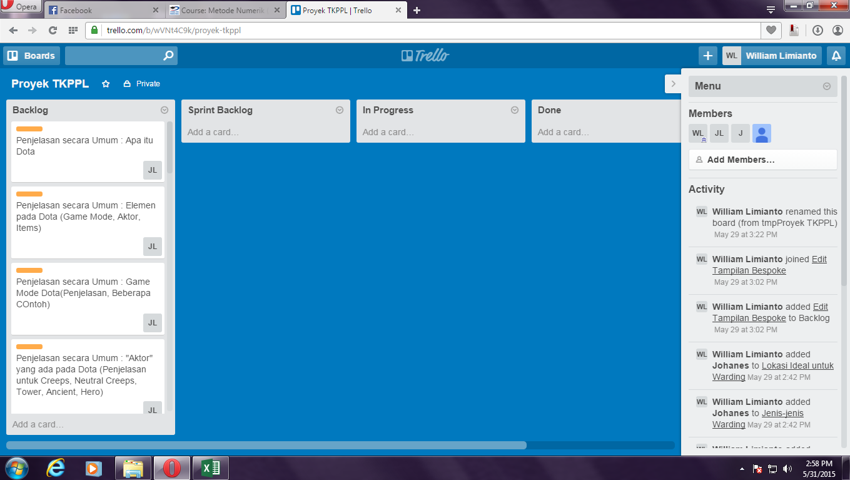

Product Backlog : | Spint Backlog :
1. Penjelasan secara Umum : Apa itu Dota
2. Penjelasan secara Umum : Elemem pada Dota (Game Mode, Aktor, Item)
3. Penjelasan secara Umum : Game Mode Dota (Penjelasan, Beberapa Contoh)
4. Penjelasan secara Umum : "Aktor" yang ada pada Dota (Penjelasan untuk Creeps, Neutral Creeps, Tower, Ancient, Hero)
5. Penjelasan secara Umum : Effect Item pada Dota (Jenis dan Penjelasan, Beberapa Contoh)
6. Penjelasan secara Umum : Aturan Bermain Dota
7. Penjelasan secara Umum : Manfaat Bermain Dota
8. Edit Fungsionalitas dan Tampilan Bespoke
9. Role : Carry
10. Role : Disabler
11. Role : Lane Support
12. Role : Initiator
13. Role : Jungler
14. Role : Support
15. Role : Durable
16. Role : Nuker
17. Role : Pusher
18. Role : Escape
19. Warding : Penjelasan
20. Warding : Manfaat Warding
21. Warding : Jenis-Jenis Strategi Warding
22. Warding : Pembagian Ward (Penjelasan untuk Observer & Sentry)
23. Warding : Lokasi Ideal untuk Warding
24. Hero Guide Sniper : Penjelasan Singkat (Tipe, Skills)
25. Hero Guide Sniper : Item Build (Early, Mid, Late)
26. Hero Guide Sniper : Strategy (Early, Mid, Late)
27. Hero Guide Sniper : Best "Friends"
28. Hero Guide Sniper : Worst "Enemies"

In Progress : | Done :

